상품제안서
다즐 그립 드라이빙 텀블러 900ml(밴티사이즈 / 고급빨대제공 | 상품코드: F31921

 |  |  |  |  |  |  | 02-412-0044 | www.easy1.co.kr
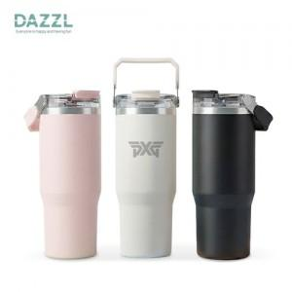

【상세/제작정보】 | <p><b><span style="font-size: 12pt;">* 배송비- 한박스 24개 / 5500원별도&nbsp;</span></b></p>

【인쇄/포장옵션】 | 레이저, 풀칼라 / 포장지포장

【공급단가】 | 수량 | 50~ | 100~ | 500~ | 1,000~ | 2,000~
*VAT별도 | 단가 | 13,100원 | 12,700원 | 11,900원 | 11,700원 | 11,500원

【상품 URL】 | https://easy1.co.kr:443/src/goods_detail.php?gdno=31921

